N5
N5
 |  | (mm)
ピボット位置 | X | 0 | この値は何も関与していない
 | Y | 0 | この値は何も関与していない

リアアクスルの位置 | X | 387.30 | 389.74 | 391.92 | 393.83 | 395.47 | 396.86 | 397.99 | 398.87 | 399.50 | 399.87 | 400.00
 | Y | 100.00 | 90.00 | 80.00 | 70.00 | 60.00 | 50.00 | 40.00 | 30.00 | 20.00 | 10.00 | 0.00
スイングアーム垂れ角 | ° | 14.48 | 13.00 | 11.54 | 10.08 | 8.63 | 7.18 | 5.74 | 4.30 | 2.87 | 1.43 | 0.00

ピボット-アクスル | R | 400.00

水平時ピボット-サスの下 | X | 100.00
 | Y | 10.00

サス上側取り付け | X | 120.00
 | Y | 203.00

ピボット-サスの下直線距離 | R1 | 100.50
水平時ピボット-サスの下直線距離の線の角度 | °2 | 5.71

垂れ角有時サスの下ピボット直線角度 | °3 | -8.77 | -7.29 | -5.83 | -4.37 | -2.92 | -1.47 | -0.03 | 1.41 | 2.84 | 4.28 | 5.71
垂れ角有時サスの下 | Ｘ | 99.32 | 99.69 | 99.98 | 100.21 | 100.37 | 100.47 | 100.50 | 100.47 | 100.37 | 100.22 | 100.00
 | Ｙ | -15.32 | -12.76 | -10.20 | -7.65 | -5.11 | -2.58 | -0.05 | 2.47 | 4.99 | 7.50 | 10.00

サスの長さ(これが欲しい値) |  | 219.29 | 216.71 | 214.14 | 211.58 | 209.04 | 206.50 | 203.98 | 201.48 | 198.98 | 196.50 | 194.03
ストローク |  |  | 2.58 | 5.15 | 7.71 | 10.26 | 12.79 | 15.31 | 17.82 | 20.31 | 22.79 | 25.26

387.30 | 100.00 | 99.32 | -15.32
389.74 | 90.00 | 99.69 | -12.76
391.92 | 80.00 | 99.98 | -10.20
393.83 | 70.00 | 100.21 | -7.65
395.47 | 60.00 | 100.37 | -5.11
396.86 | 50.00 | 100.47 | -2.58
397.99 | 40.00 | 100.50 | -0.05
398.87 | 30.00 | 100.47 | 2.47
399.50 | 20.00 | 100.37 | 4.99
399.87 | 10.00 | 100.22 | 7.50
400.00 | 0.00 | 100.00 | 10.00

bimota
bimota
 |  | (mm) |  |  |  |  | サスのストローク25ミリ
ピボット位置 | X | 0 | この値は何も関与していない
 | Y | 0 | この値は何も関与していない

リアアクスルの位置 | X | 387.30 | 389.74 | 391.92 | 393.83 | 395.47 | 396.86 | 397.99 | 398.87 | 399.50 | 399.87 | 400.00
 | Y | 100.00 | 90.00 | 80.00 | 70.00 | 60.00 | 50.00 | 40.00 | 30.00 | 20.00 | 10.00 | 0.00
スイングアーム垂れ角 | ° | 14.48 | 13.00 | 11.54 | 10.08 | 8.63 | 7.18 | 5.74 | 4.30 | 2.87 | 1.43 | 0.00

ピボット-アクスル | R | 400.00

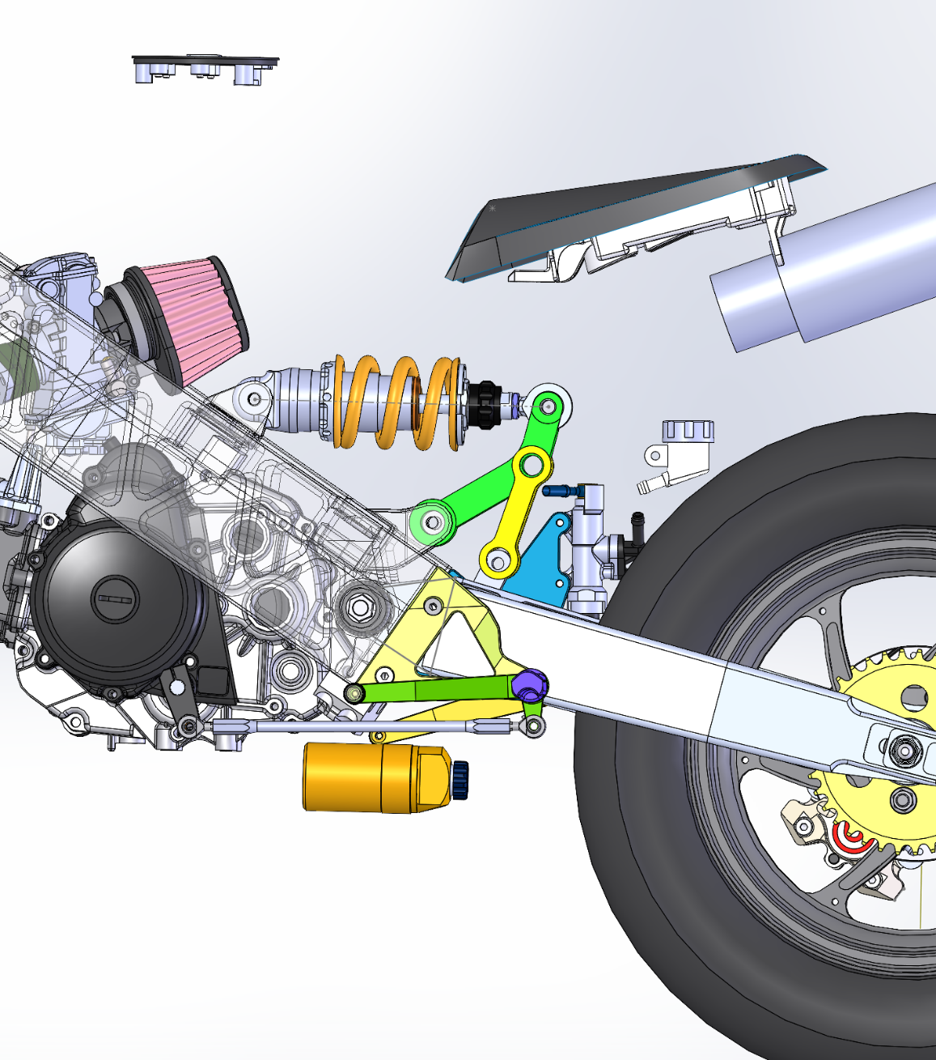
水平時ピボット-リンクプレート下側穴 | X | 80.00
 | Y | 35.00

サス前側取り付け | X | -79.85
 | Y | 168.00

リンクプレートの長さ |  | 40.00

リンク中央-リンク車体取付点を水平にした時サス後側取付点角度deg |  | 135.00
リンク中央-サス後側取付点距離 |  | 40.00
リンク車体取付点 | X | 15.00
 | Y | 35.00
リンク車体取付点-リンク中央距離 |  | 40.00

ピボット-リンクプレート下側穴直線距離 | R1 | 87.32
水平時ピボット-リンクプレート下側穴距離の線の角度 | °2 | 23.63

垂れ角有時リンクプレート下側-ピボット直線角度 | °3 | 9.15 | 10.63 | 12.09 | 13.55 | 15.00 | 16.45 | 17.89 | 19.33 | 20.76 | 22.20 | 23.63
垂れ角有時リンクプレート下側穴 | Ｘ | 86.21 | 85.82 | 85.38 | 84.89 | 84.34 | 83.75 | 83.10 | 82.40 | 81.65 | 80.85 | 80.00
 | Ｙ | 13.89 | 16.10 | 18.29 | 20.46 | 22.60 | 24.73 | 26.82 | 28.90 | 30.96 | 32.99 | 35.00

リンクP下側穴とリンク車体取付点の距離 |  | 74.27 | 73.30 | 72.34 | 71.39 | 70.44 | 69.51 | 68.59 | 67.68 | 66.77 | 65.88 | 65.00
リンクP下側穴とリンク車体取付点直線角度rad |  | 0.29 | 0.26 | 0.23 | 0.21 | 0.18 | 0.15 | 0.12 | 0.09 | 0.06 | 0.03 | 0.00
リンクP下側穴とリンク車体取付点直線角度deg |  | 16.51 | 14.94 | 13.35 | 11.75 | 10.14 | 8.50 | 6.85 | 5.17 | 3.47 | 1.75 | 0.00
余弦定理の計算 |  | 0.93 | 0.92 | 0.90 | 0.89 | 0.88 | 0.87 | 0.86 | 0.85 | 0.83 | 0.82 | 0.81
リンクP下側穴とリンク中央直線の三角形の角度rad |  | 0.38 | 0.41 | 0.44 | 0.47 | 0.49 | 0.52 | 0.54 | 0.56 | 0.58 | 0.60 | 0.62
リンクP下側穴とリンク中央直線の三角形の角度deg |  | 21.81 | 23.61 | 25.28 | 26.83 | 28.29 | 29.67 | 30.98 | 32.23 | 33.42 | 34.56 | 35.66
リンクP下側穴とリンク中央直線の角度deg |  | 38.32 | 38.55 | 38.63 | 38.58 | 38.43 | 38.17 | 37.83 | 37.40 | 36.89 | 36.31 | 35.66
リンク中央 | X | 54.83 | 54.54 | 54.14 | 53.62 | 53.01 | 52.30 | 51.50 | 50.62 | 49.66 | 48.62 | 47.50
 | Y | 38.69 | 41.03 | 43.27 | 45.41 | 47.46 | 49.45 | 51.35 | 53.20 | 54.97 | 56.68 | 58.32

リンク中央-リンク車体取付点角度rad |  | -0.09 | -0.15 | -0.21 | -0.26 | -0.32 | -0.37 | -0.42 | -0.47 | -0.52 | -0.57 | -0.62
リンク中央-リンク車体取付点角度deg |  | -5.30 | -8.67 | -11.93 | -15.08 | -18.16 | -21.17 | -24.13 | -27.06 | -29.95 | -32.81 | -35.66
リンク中央-サス後側取付点角度deg |  | 50.30 | 53.67 | 56.93 | 60.08 | 63.16 | 66.17 | 69.13 | 72.06 | 74.95 | 77.81 | 80.66

サス後側取付点 | X | 80.38 | 78.24 | 75.97 | 73.57 | 71.07 | 68.46 | 65.75 | 62.94 | 60.05 | 57.06 | 53.99
 | Ｙ | 69.47 | 73.26 | 76.78 | 80.07 | 83.15 | 86.04 | 88.73 | 91.25 | 93.60 | 95.77 | 97.79

サスの長さ(これが欲しい値) |  | 188.10 | 184.30 | 180.55 | 176.83 | 173.14 | 169.45 | 165.78 | 162.11 | 158.45 | 154.79 | 151.14
ストローク |  | 0.00 | 3.80 | 7.55 | 11.27 | 14.97 | 18.65 | 22.32 | 25.99 | 29.65 | 33.31 | 36.96
ばねの反発力(N/mm) |  | 0 | 683.85903354 | 1359.1038894 | 2028.525886 | 2694.0156207 | 3356.8742356 | 4017.9900611 | 4677.943188 | 5337.0685263 | 5995.4933443 | 6653.1580962
ばねの反発力(kg/mm) |  | 0 | 69.781534034 | 138.68407034 | 206.99243735 | 274.89955313 | 342.5381873 | 409.99898583 | 477.34114163 | 544.59882921 | 611.78503513 | 678.89368328
14.48 | 0
13.00 | 69.781534034
11.54 | 138.68407034
10.08 | 206.99243735
8.63 | 274.89955313
7.18 | 342.5381873
5.74 | 409.99898583
4.30 | 477.34114163
2.87 | 544.59882921
1.43 | 611.78503513
0.00 | 678.89368328
13 | 94.775510204 | 98.816326531 | 100.83673469 | 96.979591837 | 96.428571429 | 113.87755102 | 97.530612245 | 89.265306122 | 104.14285714 | 78.612244898 | 75.857142857 | 81
11 | 192.67346939 | 199.83673469 | 204.79591837 | 197.08163265 | 195.97959184 | 233.44897959 | 197.63265306 | 181.10204082 | 213.24489796 | 161.26530612 | 156.12244898 | 166.2244898
9 | 293.51020408 | 303.6122449 | 311.69387755 | 300.12244898 | 298.65306122 | 358.89795918 | 299.93877551 | 275.32653061 | 327.85714286 | 248.51020408 | 240.6122449 | 255.85714286
7 | 397.28571429 | 409.95918367 | 421.89795918 | 406.46938776 | 404.81632653 | 490.2244898 | 405.55102041 | 372.30612245 | 447.97959184 | 340.16326531 | 329.87755102 | 350.26530612
5 | 504.18367347 | 519.06122449 | 535.2244898 | 515.75510204 | 514.10204082 | 627.97959184 | 513.55102041 | 471.85714286 | 573.97959184 | 436.7755102 | 424.46938776 | 449.26530612
3 | 614.02040816 | 630.91836735 | 651.67346939 | 628.34693878 | 626.69387755 | 772.16326531 | 624.30612245 | 574.16326531 | 706.2244898 | 538.34693878 | 524.3877551 | 553.40816327
2 | 670.2244898 | 688.04081633 | 711.18367347 | 685.83673469 | 684.36734694 | 846.73469388 | 680.69387755 | 626.32653061 | 774.73469388 | 591.06122449 | 576.73469388 | 607.2244898
0 | 784.83673469 | 804.48979592 | 832.59183673 | 803.3877551 | 802.10204082 | 1001.2040816 | 795.85714286 | 732.67346939 | 916.89795918 | 700.89795918 | 685.83673469 | 718.89795918

円の方程式
中心座標(3,2),半径3
(x-3)^2+(y-2)^2=3^2

 |  |  |  |  |  |  |  |  |  |  |  |  |  |  |  |  |  |  |  |  |  |  |  |  | 218

 |  | 15 | 13 | 11 | 9 | 7 | 5 | 3 | 2 | 0 |  | リンク長さ① | リンク長さ② | リンク長さ③ | リンクX④ | リンクY⑤ | スイングアーム位置⑥ | 13 | 11 | 9 | 7 | 5 | 3 | 2 | 0 | 13 | 11 | 9 | 7 | 5 | 3 | 2 | 0
 |  | 220.86 | 215.7 | 210.37 | 204.88 | 199.23 | 193.41 | 187.43 | 184.37 | 178.13 |  | 75 | 75 | 75 | 16.04 | 57.97 | 125 | 94.775510204 | 192.67346939 | 293.51020408 | 397.28571429 | 504.18367347 | 614.02040816 | 670.2244898 | 784.83673469 | 5.16 | 10.49 | 15.98 | 21.63 | 27.45 | 33.43 | 36.49 | 42.73
 |  | 226.07 | 220.69 | 215.19 | 209.54 | 203.75 | 197.81 | 191.72 | 188.61 | 182.27 |  | 75 | 70 | 70 | 16.04 | 57.97 | 125 | 98.816326531 | 199.83673469 | 303.6122449 | 409.95918367 | 519.06122449 | 630.91836735 | 688.04081633 | 804.48979592 | 5.38 | 10.88 | 16.53 | 22.32 | 28.26 | 34.35 | 37.46 | 43.8
 |  | 212.1 | 206.61 | 200.95 | 195.13 | 189.13 | 182.96 | 176.62 | 173.38 | 166.77 |  | 75 | 70 | 80 | 16.04 | 57.97 | 125 | 100.83673469 | 204.79591837 | 311.69387755 | 421.89795918 | 535.2244898 | 651.67346939 | 711.18367347 | 832.59183673 | 5.49 | 11.15 | 16.97 | 22.97 | 29.14 | 35.48 | 38.72 | 45.33
 |  | 214.51 | 209.23 | 203.78 | 198.17 | 192.38 | 186.43 | 180.3 | 177.17 | 170.77 |  | 75 | 75 | 80 | 16.04 | 57.97 | 125 | 96.979591837 | 197.08163265 | 300.12244898 | 406.46938776 | 515.75510204 | 628.34693878 | 685.83673469 | 803.3877551 | 5.28 | 10.73 | 16.34 | 22.13 | 28.08 | 34.21 | 37.34 | 43.74
 |  | 222.08 | 216.83 | 211.41 | 205.82 | 200.04 | 194.09 | 187.96 | 184.82 | 178.41 |  | 75 | 75 | 75 | 20 | 57.97 | 125 | 96.428571429 | 195.97959184 | 298.65306122 | 404.81632653 | 514.10204082 | 626.69387755 | 684.36734694 | 802.10204082 | 5.25 | 10.67 | 16.26 | 22.04 | 27.99 | 34.12 | 37.26 | 43.67
 |  | 239.02 | 232.82 | 226.31 | 219.48 | 212.33 | 204.83 | 196.98 | 192.92 | 184.51 |  | 75 | 75 | 75 | 50 | 57.97 | 125 | 113.87755102 | 233.44897959 | 358.89795918 | 490.2244898 | 627.97959184 | 772.16326531 | 846.73469388 | 1001.2040816 | 6.2 | 12.71 | 19.54 | 26.69 | 34.19 | 42.04 | 46.1 | 54.51
 |  | 231.41 | 226.1 | 220.65 | 215.08 | 209.33 | 203.45 | 197.42 | 194.35 | 188.08 |  | 75 | 75 | 75 | 16.04 | 57.97 | 135 | 97.530612245 | 197.63265306 | 299.93877551 | 405.55102041 | 513.55102041 | 624.30612245 | 680.69387755 | 795.85714286 | 5.31 | 10.76 | 16.33 | 22.08 | 27.96 | 33.99 | 37.06 | 43.33
 |  | 223.77 | 218.91 | 213.91 | 208.78 | 203.5 | 198.08 | 192.51 | 189.67 | 183.88 |  | 60 | 75 | 75 | 16.04 | 57.97 | 135 | 89.265306122 | 181.10204082 | 275.32653061 | 372.30612245 | 471.85714286 | 574.16326531 | 626.32653061 | 732.67346939 | 4.86 | 9.86 | 14.99 | 20.27 | 25.69 | 31.26 | 34.1 | 39.89
 |  | 220.29 | 214.62 | 208.68 | 202.44 | 195.9 | 189.04 | 181.84 | 178.11 | 170.37 |  | 60 | 60 | 58 | 46 | 57.97 | 102 | 104.14285714 | 213.24489796 | 327.85714286 | 447.97959184 | 573.97959184 | 706.2244898 | 774.73469388 | 916.89795918 | 5.67 | 11.61 | 17.85 | 24.39 | 31.25 | 38.45 | 42.18 | 49.92
 |  | 218.03 | 213.75 | 209.25 | 204.5 | 199.51 | 194.25 | 188.72 | 185.85 | 179.87 |  | 35 | 65 | 50 | 46 | 57.97 | 102 | 78.612244898 | 161.26530612 | 248.51020408 | 340.16326531 | 436.7755102 | 538.34693878 | 591.06122449 | 700.89795918 | 4.28 | 8.78 | 13.53 | 18.52 | 23.78 | 29.31 | 32.18 | 38.16
 |  | 220.49 | 216.36 | 211.99 | 207.39 | 202.53 | 197.38 | 191.94 | 189.09 | 183.15 |  | 35 | 75 | 65 | 46 | 65 | 102 | 75.857142857 | 156.12244898 | 240.6122449 | 329.87755102 | 424.46938776 | 524.3877551 | 576.73469388 | 685.83673469 | 4.13 | 8.5 | 13.1 | 17.96 | 23.11 | 28.55 | 31.4 | 37.34
 |  | 221.41 | 217 | 212.36 | 207.48 | 202.34 | 196.95 | 191.28 | 188.35 | 182.27 |  | 35 | 70 | 65 | 46 | 65 | 120 | 81 | 166.2244898 | 255.85714286 | 350.26530612 | 449.26530612 | 553.40816327 | 607.2244898 | 718.89795918 | 4.41 | 9.05 | 13.93 | 19.07 | 24.46 | 30.13 | 33.06 | 39.14
 |  | 220.44 | 216.27 | 211.87 | 207.22 | 202.3 | 197.04 | 191.4 | 188.41 | 182.05 |  | 45 | 85 | 74 | 45 | 65 | 80 | 76.591836735 | 157.40816327 | 242.81632653 | 333.18367347 | 429.79591837 | 533.3877551 | 588.30612245 | 705.12244898 | 4.17 | 8.57 | 13.22 | 18.14 | 23.4 | 29.04 | 32.03 | 38.39

